Hoja1
2024-02-22

BUENOS AIRES luquearti@gmail.com

"CABLE de ACERO/ALAMBRE"
"Para Tender Ropa”
“FORRADO"
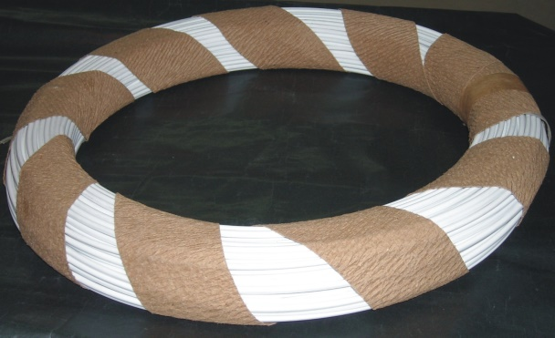
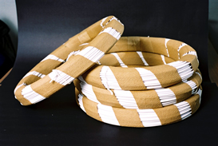

ALAMBRE FORRADO para Tendér ROPA

COD. | ROLLO POR | PRECIO x M.
A-060 | 100 M. | 77.80

CABLE DE ACERO FORRADO en PVC CRISTAL
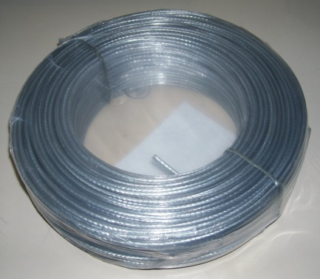

COD. | ROLLO POR | PRECIO x M.
C-060 | 100 M. | 85.50

M

